缺陷报告
项目名称： | 软件特性测试
任务名称： | 0926 oE RISC-V 22.03版本VLC特性测试
任务编号 | 缺陷编号 | 用例编号 | 缺陷名称 | 缺陷描述 | 严重程序 | 优先级 | 问题类型 | 前置条件 | 环境配置 | 操作步骤 | 输入数据 | 预期结果 | 实际结果 | 其他说明 | 提交人员 | 提交时间 | 附件
 | TB00001 | TC00004 | VLC视频文件声音缺失 | vlc播放视频文件时播放器有画面但十分卡顿，在系统中查看vlc有音频输出但是听不到声音 | 致命 | 高 | 功能性 | VLC已安装并成功运行 | Wsl2（Ubuntu22.04.1LTS） QEMU 6.2.0（通过sudo apt install qemu-system-misc安装） | 1、新建名为vlctest的文件夹 2、右键文件夹打开终端，通过wget命令下载视频文件 3、打开vlc 4、点击菜单栏中的Tools选项 5、点击Preferences选项 6、点击Video选项，在Output栏中选择X11 video output（XCB) 7、点击右下角Save 8、依次点击Media>Open File>video1>open |  | 视频播放成功，画面音频均有输出 | 画面卡顿，没有声音 |  | 程龙灿 | 9/28/2022 | 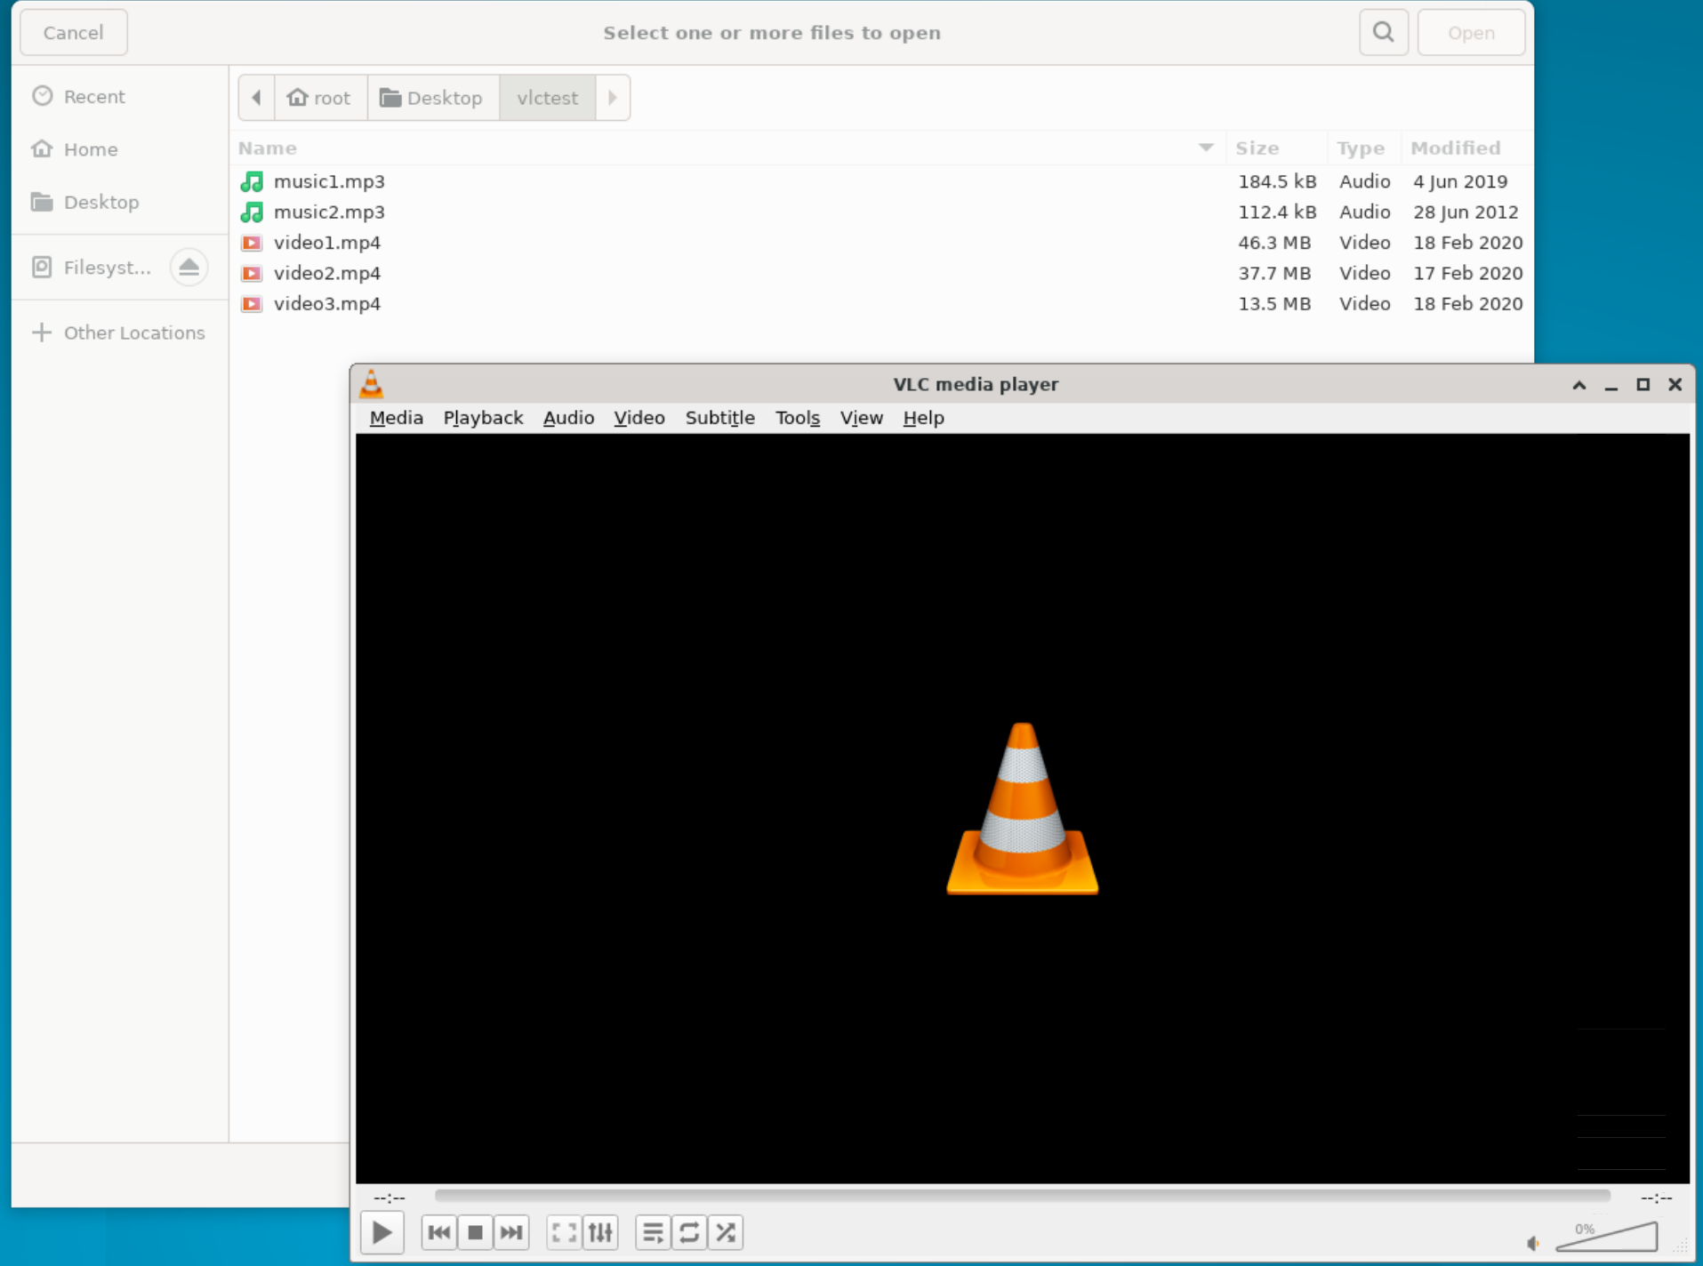 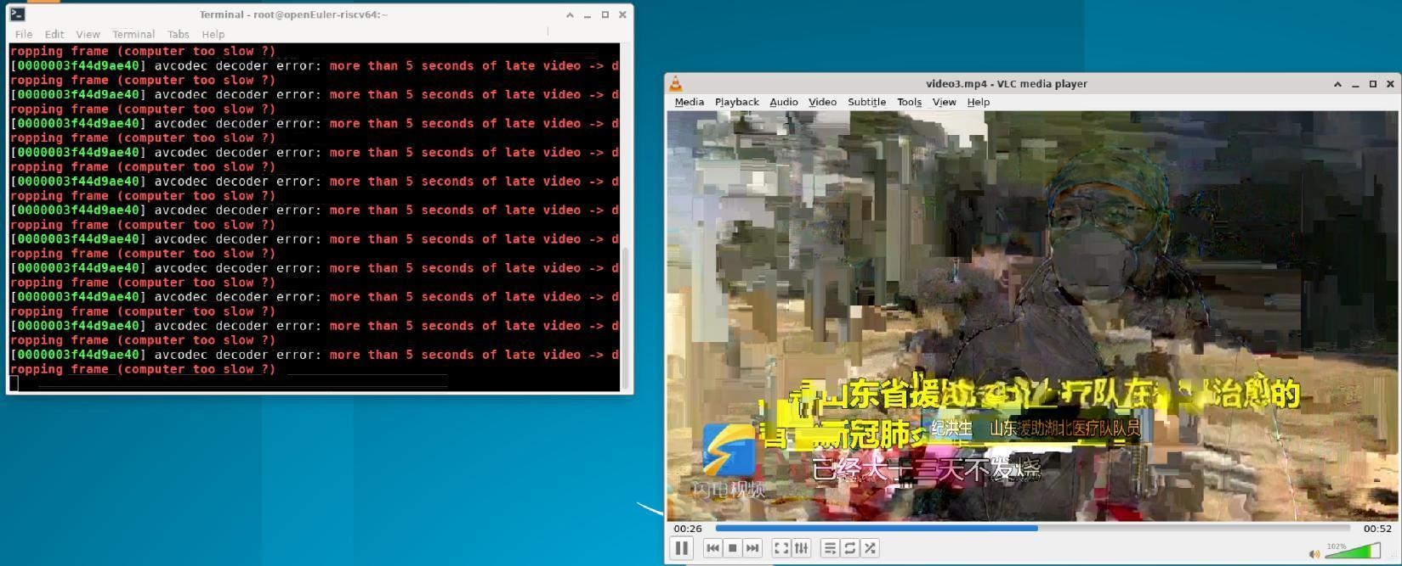
 | TB00002 | TC00005 | VLC音频文件声音缺失 | vlc播放音频文件时无声，在系统中查看vlc有音频输出 | 致命 | 高 | 功能性 | VLC已安装并成功运行 | Wsl2（Ubuntu22.04.1LTS） QEMU 6.2.0（通过sudo apt install qemu-system-misc安装） | 1、点击Media>Open File 2、选择vlctest目录下的music1文件 后点击Open按钮 |  | 音频文件播放成功，能听到声音 | 听不到声音 |  |  |  | 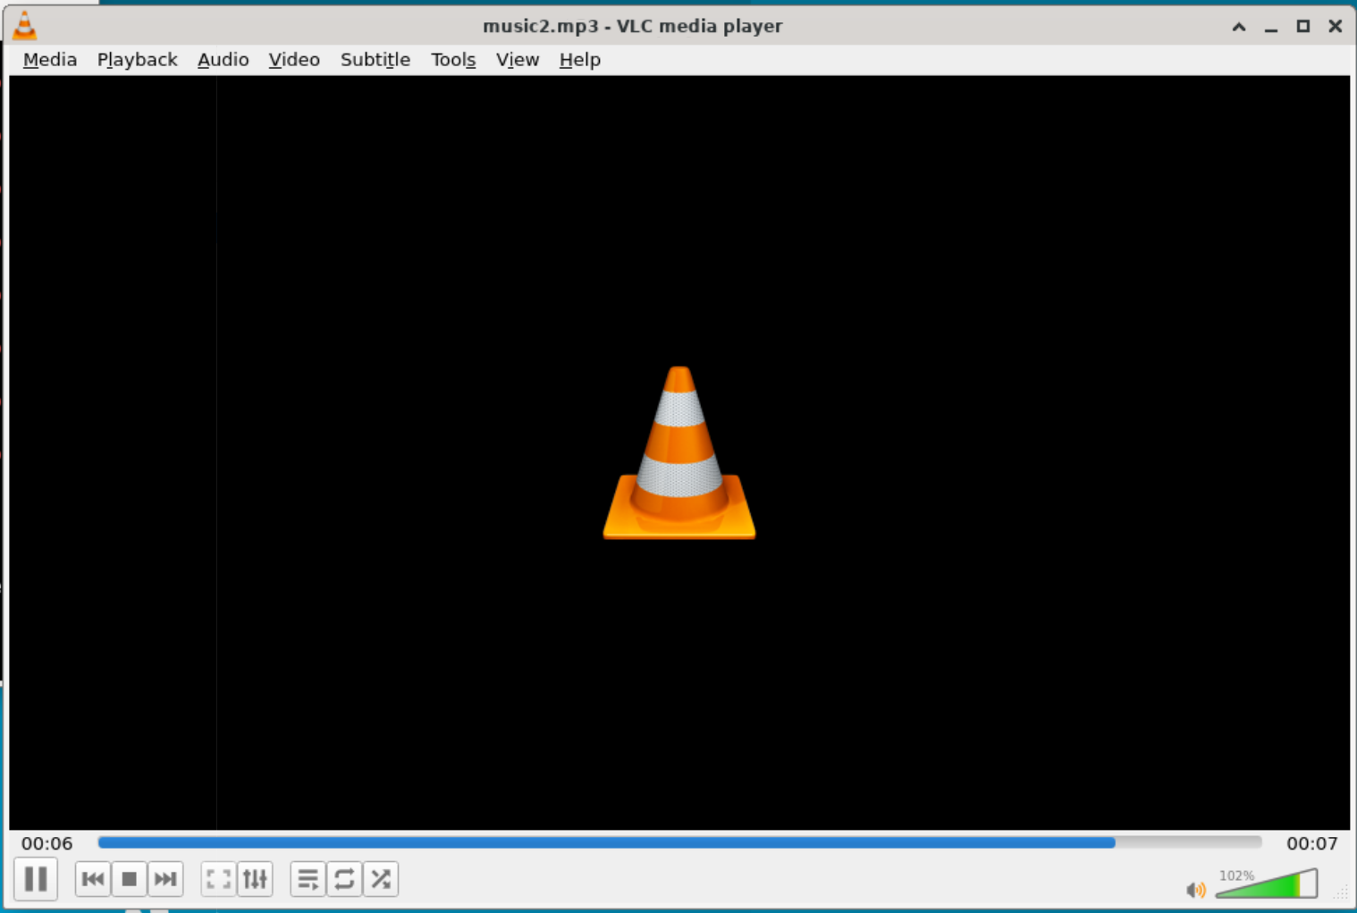
 | TB00003 | TC00006 | VLC网络流播放声音缺失 | vlc播放网络流时播放器有画面但十分卡顿，在系统中查看vlc有音频输出但是听不到声音 | 致命 | 高 | 功能性 | VLC已安装并成功运行 | Wsl2（Ubuntu22.04.1LTS） QEMU 6.2.0（通过sudo apt install qemu-system-misc安装） | 1、点击Media 2、点击Open Network Stream 3、在文本框中输入https://stream7.iqilu.com/10339/upload_transcode/202002/18/20200218114723HDu3hhxqIT.mp4后点击Play |  | 网络流播放成功，画面音频均有输出 | 画面卡顿并且没有声音
 | TB00004 | TC00011 | VLC视频文件声音缺失 | vlc播放视频文件时播放器有画面但十分卡顿，在系统中查看vlc有音频输出但是听不到声音 | 致命 | 高 | 功能性 | VLC已安装并成功运行 | Archlinux 5.19.11-arch1-1 QEMU emulator version 7.1.0 | 1、新建名为vlctest的文件夹 2、打开vlc 3、点击菜单栏中的Tools选项 4、点击Preferences选项 5、点击Video选项，在Output栏中选择X11 video output（XCB) 6、点击右下角Save 7、依次点击Media>Open File>video1>open |  | 视频播放成功，画面音频均有输出 | 画面流畅，没有声音 |  | brsf11 | 9/30/2022 | 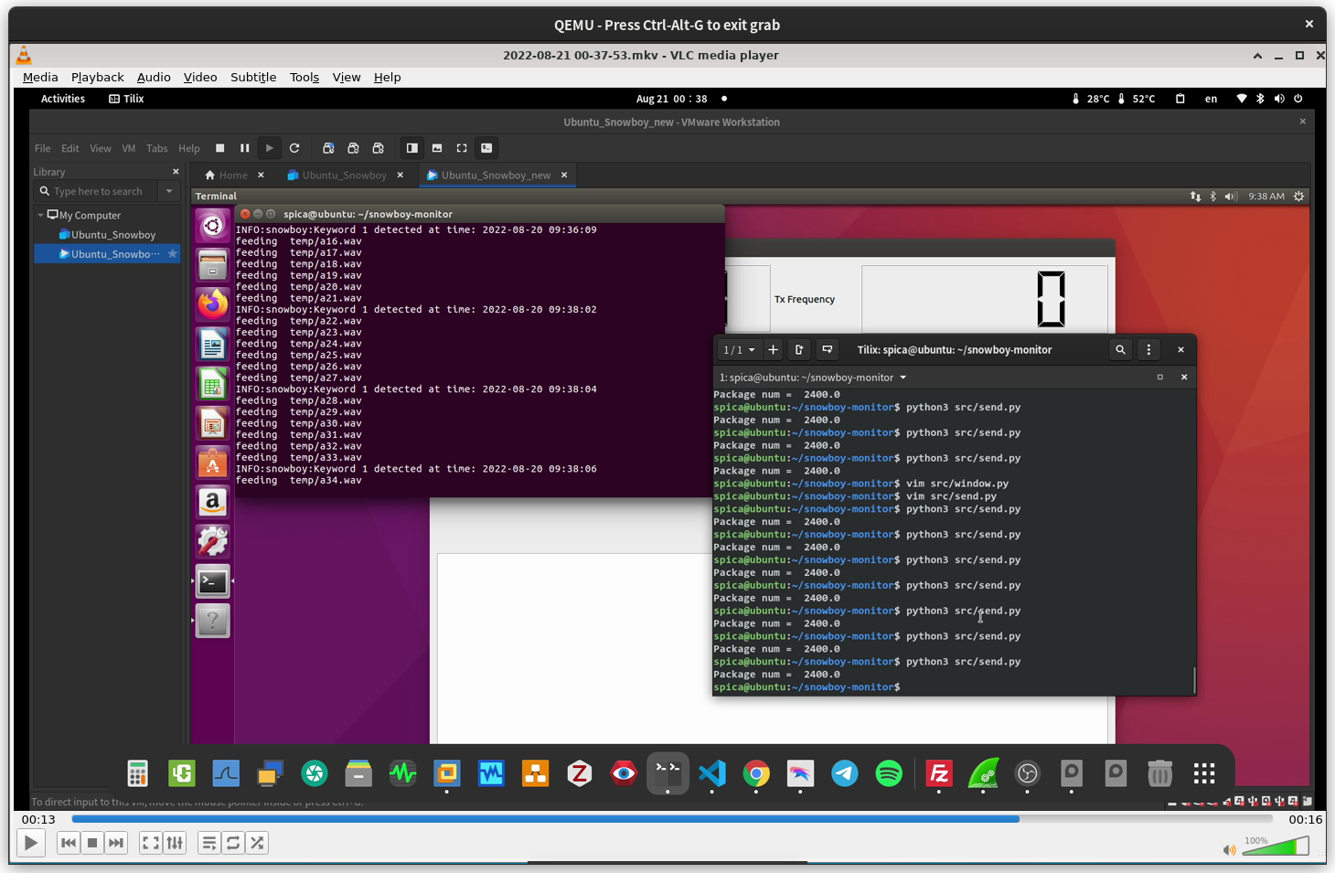
 | TB00005 | TC00012 | VLC音频文件声音缺失 | vlc播放音频文件时无声，在系统中查看vlc有音频输出 | 致命 | 高 | 功能性 | VLC已安装并成功运行 |  | 1、点击Media>Open File 2、选择vlctest目录下的music1文件 后点击Open按钮 |  | 音频文件播放成功，能听到声音 | 听不到声音 |  |  |  | 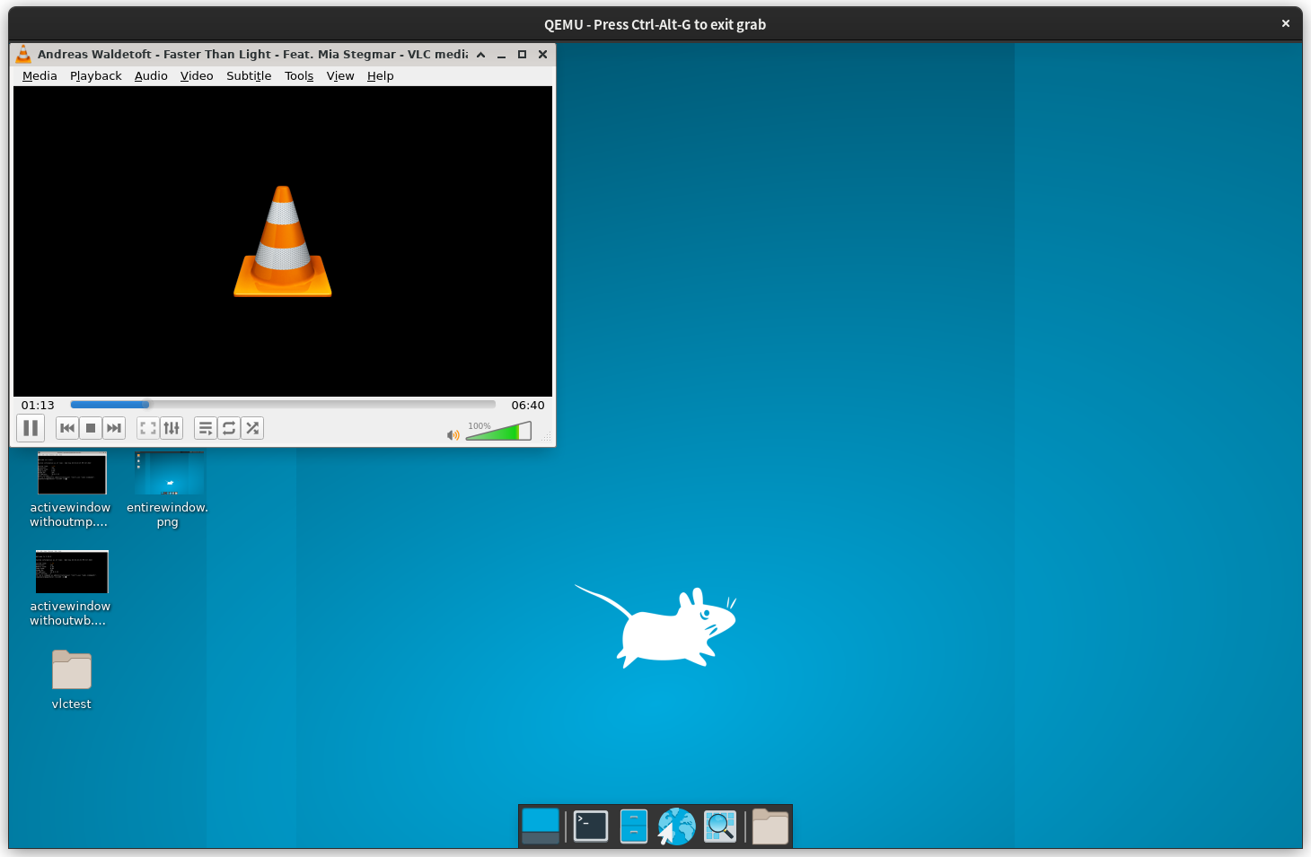
 | TB00006 | TC00013 | VLC网络流播放声音缺失 | vlc播放网络流时播放器有画面但十分卡顿，在系统中查看vlc有音频输出但是听不到声音 | 致命 | 高 | 功能性 | VLC已安装并成功运行 |  | 1、点击Media 2、点击Open Network Stream 3、在文本框中输入https://stream7.iqilu.com/10339/upload_transcode/202002/18/20200218114723HDu3hhxqIT.mp4后点击Play |  | 播放成功 | 画面流畅没有声音 |  |  |  | 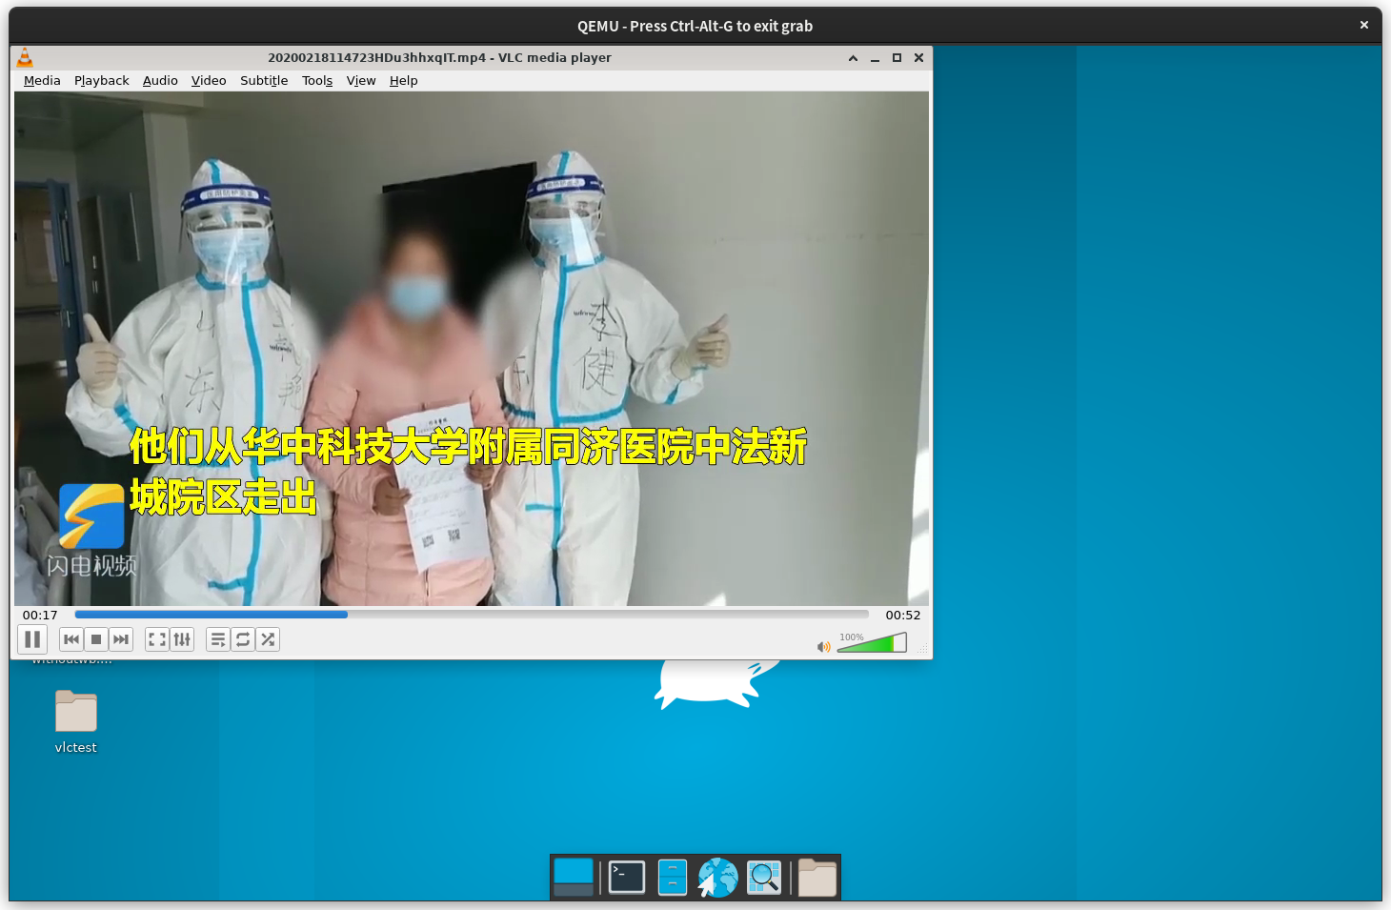
 | TB00007
 | TB00008
 | TB00009
 | TB00010
 | TB00011
 | TB00012
 | TB00013
 | TB00014
 | TB00015
 | TB00016
 | TB00017
 | TB00018
 | TB00019
 | TB00020
 | TB00021
 | TB00022
 | TB00023
 | TB00024
 | TB00025
 | TB00026
 | TB00027
 | TB00028
 | TB00029
 | TB00030
 | TB00031
 | TB00032
 | TB00033
 | TB00034
 | TB00035
 | TB00036
 | TB00037
 | TB00038

